Простой
Простой кредитный калькулятор
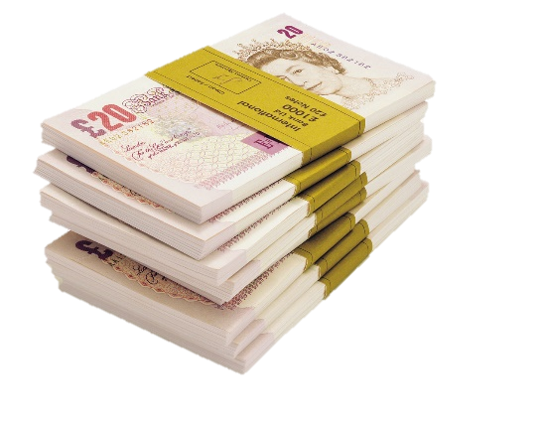
 | Сумма кредита | 1,000,000.00 р.

 | Годовая ставка | 12%

 | Срок кредита (мес) | 24

 | Сумма ежемес. выплат | (47,073.47)

 | Общая сумма выплат | (1,129,763.33)

 | Переплата | (129,763.33)

Период | Выплата кредита | Выплата процентов | Общая выплата | Осталось выплатить
1 | -37,073.47 р. | -10,000.00 р. | -47,073.47 р. | 962,926.53 р.
2 | -37,444.21 р. | -9,629.27 р. | -47,073.47 р. | 925,482.32 р.
3 | -37,818.65 р. | -9,254.82 р. | -47,073.47 р. | 887,663.67 р.
4 | -38,196.84 р. | -8,876.64 р. | -47,073.47 р. | 849,466.84 р.
5 | -38,578.80 р. | -8,494.67 р. | -47,073.47 р. | 810,888.03 р.
6 | -38,964.59 р. | -8,108.88 р. | -47,073.47 р. | 771,923.44 р.
7 | -39,354.24 р. | -7,719.23 р. | -47,073.47 р. | 732,569.20 р.
8 | -39,747.78 р. | -7,325.69 р. | -47,073.47 р. | 692,821.42 р.
9 | -40,145.26 р. | -6,928.21 р. | -47,073.47 р. | 652,676.16 р.
10 | -40,546.71 р. | -6,526.76 р. | -47,073.47 р. | 612,129.45 р.
11 | -40,952.18 р. | -6,121.29 р. | -47,073.47 р. | 571,177.28 р.
12 | -41,361.70 р. | -5,711.77 р. | -47,073.47 р. | 529,815.58 р.
13 | -41,775.32 р. | -5,298.16 р. | -47,073.47 р. | 488,040.26 р.
14 | -42,193.07 р. | -4,880.40 р. | -47,073.47 р. | 445,847.19 р.
15 | -42,615.00 р. | -4,458.47 р. | -47,073.47 р. | 403,232.19 р.
16 | -43,041.15 р. | -4,032.32 р. | -47,073.47 р. | 360,191.04 р.
17 | -43,471.56 р. | -3,601.91 р. | -47,073.47 р. | 316,719.48 р.
18 | -43,906.28 р. | -3,167.19 р. | -47,073.47 р. | 272,813.20 р.
19 | -44,345.34 р. | -2,728.13 р. | -47,073.47 р. | 228,467.86 р.
20 | -44,788.79 р. | -2,284.68 р. | -47,073.47 р. | 183,679.07 р.
21 | -45,236.68 р. | -1,836.79 р. | -47,073.47 р. | 138,442.39 р.
22 | -45,689.05 р. | -1,384.42 р. | -47,073.47 р. | 92,753.34 р.
23 | -46,145.94 р. | -927.53 р. | -47,073.47 р. | 46,607.40 р.
24 | -46,607.40 р. | -466.07 р. | -47,073.47 р. | 0.00 р.

